Geometria
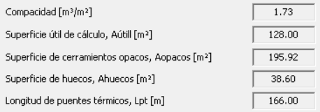

256
149.3312
405.3312

K_global
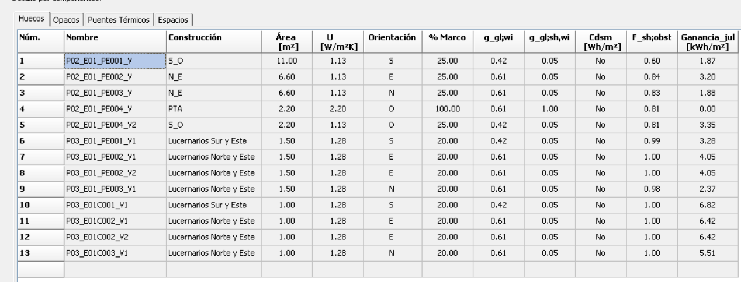

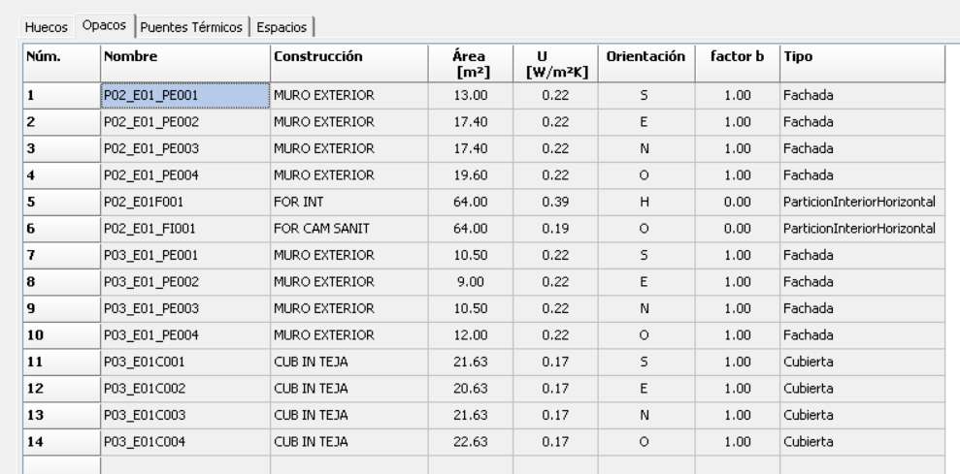

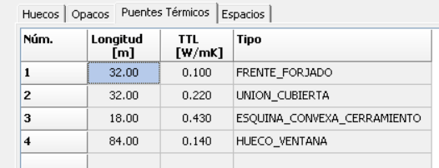
P U E N T E S T É R M I C O S
Definición | Ψ T. lineal W/ m·K | Longitud L(m) | Ψ x L W/ K

Frente forjados | 0.1 | 32 | 3.2

Cubiertas planas | 0.225 | 32 | 7.2
 |  |  | 0

Esquinas exteriores | 0.043 | 40.6 | 1.75

Esquinas interiores |  |  | 0

Forjado int contacto aire |  |  | 0

Alfeizar | 0.51 | 13 | 6.63
 | 0.08 | 4 | 0.32

Dinteles/capialzados | 0.01 | 13 | 0.13
 | 0.01 | 4 | 0.04

Jambas | 0.02 | 22 | 0.44
 | 0.02 | 20 | 0.4
 |  |  |  | 76 | 84 | -8
Pilares |  |  | 0

Suelos con terreno |  |  | 0

TOTALES EDIFICIO |  | 180.60 20.11

